1.IDENTIFICACION
INFORMACIÓN GENERAL |  | INFORMACIÓN DEL ESTUDIO RESPECTIVO
 |  | NODO NÚMERO |  |  |  |  | 52129
 |  | INFORME NÚMERO |  |  |  |  | 1722
CONTRATISTA | UNIÓN TEMPORAL MOVILIDAD 2014 | ORDEN DE TRABAJO No. |  |  |  |  | PROGRAMACION BÁSICA
 |  | FECHA DE LA ORDEN DE TRABAJO |  |  |  |  | -
 |  | FECHA DE LA TOMA DE INFORMACIÓN |  |  |  |  | 160914
 |  | DÌA DE LA SEMANA
OBJETO DEL CONTRATO | REALIZAR LA TOMA DE INFORMACIÓN DE CAMPO, COMO INSUMO DEL PROGRAMA DE MONITOREO, SEGUIMIENTO Y PLANEACIÓN DEL TRÁNSITO Y EL TRANSPORTE DE BOGOTA D.C | TIPO DE ESTUDIO |  |  |  |  | VOLÚMENES POR TIPO DE VEHÍCULO DISCRIMINANDO CAMIONES
 |  | NOMBRE DEL ARCHIVO |  |  |  |  | 52129_AC_68_S_X_AK_51_140916_VOL_V1.xlsx
 |  | CÓDIGO DEL ESTUDIO |  |  |  |  | VOL
 |  | LUGAR DE LA TOMA DE INFORMACIÓN
NÚMERO DE CONTRATO | 2072-2013 | COORDENADA X |  |  |  |  | LONGITUD
 |  | COORDENADA Y |  |  |  |  | LATITUD

FECHA DE INICIO DEL CONTRATO | 22-01-2014 | PROFESIONALES RESPONSABLES
 |  | CONSULTOR (DIRECTOR) |  |  |  |  | ING. MSC. SANDRA LUCIA NAVAS TEQUIA
 |  | CONSULTOR (COORDINADOR GENERAL) |  |  |  |  | ING. MSC. LUIS FERNANDO RUBIANO BARRERO
INTERVENTORÍA | UNIVERSIDAD NACIONAL DE COLOMBIA | CONSULTOR (EXPERTO EN TRÁNSITO Y TRANSPORTE) |  |  |  |  | ING. ESP. DIANA PAOLA PARADA
 |  | CONSULTOR (ING ANÀLISIS) |  |  |  |  | ING. ESP. LUIS FERNANDO BECERRA
 |  | INTERVENTORÍA (DIRECTOR) |  |  |  |  | ING. MSC. ARTURO ZARATE
 |  | INTERVENTORÍA (ESPECIALISTA) |  |  |  |  | ING. MSC. WILLIAM CASTRO
 |  | INTERVENTORÍA (RESIDENTE) |  |  |  |  | ING. JOSÉ EDWIN TORRES
OBJETO DEL CONTRATO | INTERVENTORÍA TÉCNICA, ADMINISTRATIVA Y FINANCIERA PARA LA TOMA DE INFORMACIÓN DE CAMPO COMO INSUMO DEL PROGRAMA DE MONITOREO, SEGUIMIENTO Y PLANEACIÓN DEL TRÁNSITO Y TRANSPORTE DE BOGOTÁ D.C. | SUPERVISOR SECRETARIA MOVILIDAD |  |  |  |  | ING. FABIAN GONZALEZ

 |  | VERSIONES DEL ESTUDIO
 |  | NÚMERO |  | FECHA | OBSERVACIONES
NÚMERO DE CONTRATO | 2072-2013 | Versión 0 |  | 06/10/14
 |  | Versión 1 |  | 16/10/14 | SE ATENDIERON OBSERVACIONES DE INTERVENTORÍA SEGÚN OFICIO FI-INT-CMTTUB14-571-14, SE DA RESPUESTA MEDIANTE OFICIO N° ICV-187-C-995. En la hoja 2.BASE para el movimiento 1 en el periodo de las 21:45 horas (celda 99G) se presenta error de digitación realizándose las respectivas correcciones. En el periodo de las 05:00 horas (celda 32X) el volumen en bicicletas corresponde a una condición normal del trafico dado el periodo del día. Información corresponde a la registrada en formatos en campo.
 |  | Versión 2
FECHA DE INICIO DEL CONTRATO | 21-01-2014 | Versión 3

 |  | DESCRIPCIÓN DE LA TOMA DE INFORMACIÓN
 |  | TIPO DE VEHÍCULO | FACTOR DE EQUIVALENCIA | MOVIMIENTOS AFORADOS |  |  | No. DE PERÍODOS | HORA
ESQUEMA |  |  |  | ACCESO | LENTA | RÁPIDA | HORARIO DEL PERÍODO No. 1 | 22:00-06:00
 |  | L | 1 | NORTE | 1 |  | HORARIO DEL PERÍODO No. 2 | 06:00-14:00
 |  | C | 2 | SUR | 2 |  | HORARIO DEL PERÍODO No. 3 | 14:00-22:00
 |  |  |  | OESTE | 3 |  | No. DE HORAS TOMADAS | 24
 |  | BT | 2 | ESTE | 4 |  | HORARIO DE LA TOMA DE INFORMACIÓN | 22:00-22:00
 |  | B | 2 |  |  |  | No. DE EQUIPOS UTILIZADOS | 10
 |  |  |  | OBSERVACIONES DE LA TOMA DE INFORMACIÒN
 |  | AL | 2 | OBSERVACION |  |  |  |  | ACCESO
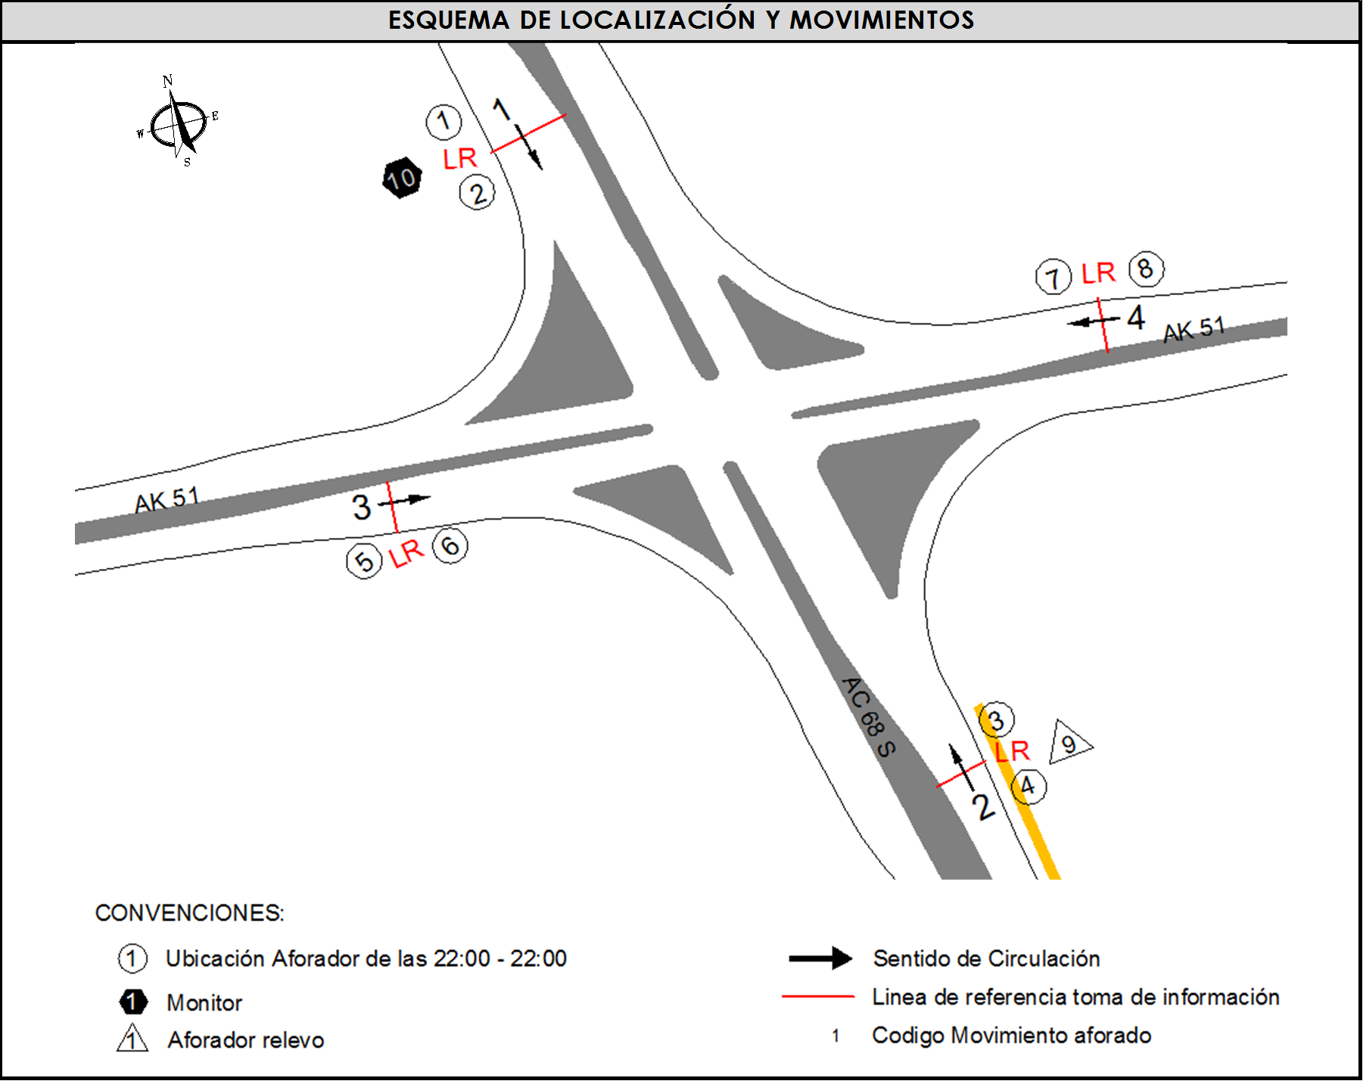
 |  | AT | 2.5 | LOS VOLÚMENES VEHICULARES PUEDEN VARIAR, DEBIDO A QUE EN LA ZONA SE ENCUENTRA UBICADA LA UNIVERSIDAD DISTRITAL FRANCISCO JOSÉ DE CALDAS. |  |  |  |  | TODOS
 |  | BA | 2.5
 |  | ESP | 2 | EN EL PERIODO DE LAS 17:00-20:00 HORAS, AUMENTA VOLUMEN DE MOTOS POR HORA PICO Y SALIDA Y LLEGADA DE ESTUDIANTES DE LA UNIVERSIDAD DISTRITAL. |  |  |  |  | ESTE
 |  | INT | 2
 |  | C2P | 2.5
 |  | C2G | 2.5
 |  | C3 | 2.5
 |  | C4 | 2.5
 |  | C5 | 2.5
 |  | C6 | 2.5
 |  | >C6 | 2.5
 |  | M | 0.5
 |  | BIC | 0.3

 |  | ANALISIS PUNTUAL
 |  | LA INTERSECCIÓN DE LA AVENIDA CARRERA 51 (AVENIDA JORGE GAITÁN CORTES) CON LA AVENIDA CALLE 68 SUR (AVENIDA CIUDAD DE VILLAVICENCIO), SE ENCUENTRA UBICADA EN EL SECTOR SUR-OESTE DE LA CIUDAD, EN LA LOCALIDAD DE CIUDAD BOLÍVAR. LA AVENIDA CARRERA 51 ESTÁ CONFORMADA POR DOS CALZADAS, UNA POR SENTIDO, DE DOS CARRILES CADA UNA Y PERMITE LA CIRCULACIÓN EN SENTIDO ESTE-OESTE Y VICEVERSA PARA TRAFICO MIXTO (INCLUYE TPC); LA AVENIDA VILLAVICENCIO, ESTÁ CONFORMADA POR DOS CALZADAS UNO POR SENTIDO, DE TRES CARRIELES CADA UNA, CUENTA CON CIRCULACIÓN EN SENTIDO NORTE-SUR Y VICEVERSA PARA TRAFICO MIXTO (INCLUYE TPC Y TPM). EL VOLUMEN TOTAL AFORADO FUE DE 94.535 VEHÍCULOS MIXTOS, DISPUESTOS DE LA SIGUIENTE MANERA: EL 41,4% CORRESPONDEN A VEHÍCULOS LIVIANOS, EL 29,0% A MOTOS, EL 19,4% A TRANSPORTE PÚBLICO COLECTIVO (INCLUYE TPM), EL 6,7% A VEHÍCULOS DE CARGA Y EL 3,5% RESTANTE A BICICLETAS. LOS PERÍODOS DE MÁXIMA DEMANDA SE PRESENTAN ENTRE LAS 06:00 Y LAS 07:00 HORAS, ENTRE LAS 14:15 Y LAS 15:15 HORAS Y ENTRE LAS 17:30 Y 18:30 HORAS. LA HORA PICO TOTAL DE LA INTERSECCIÓN SE REGISTRA ENTRE LAS 06:00-07:00 HORAS, PERIODO EN EL QUE SE MOVILIZA UN TOTAL DE 6.867 VEHÍCULOS MIXTOS, DE LOS CUALES EL 39,5% CORRESPONDE A MOTOS, EL 31,3% CORRESPONDE A VEHÍCULOS LIVIANOS, EL 16,1% A TRANSPORTE PÚBLICO COLECTIVO Y MASIVO, 8,3% A BICICLETAS Y FINALMENTE EL 4,8% CORRESPONDE A VEHÍCULOS DE CARGA.

 |  | REGISTRO FOTOGRÁFICO
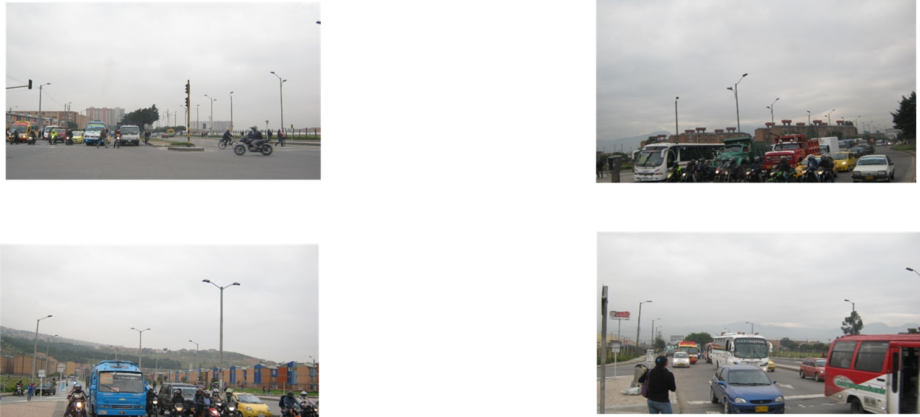

 |  | ACCESO NORTE |  |  |  |  | ACCESO SUR

 |  | ACCESO OESTE |  |  |  |  | ACCESO ESTE

